STEP RESULT
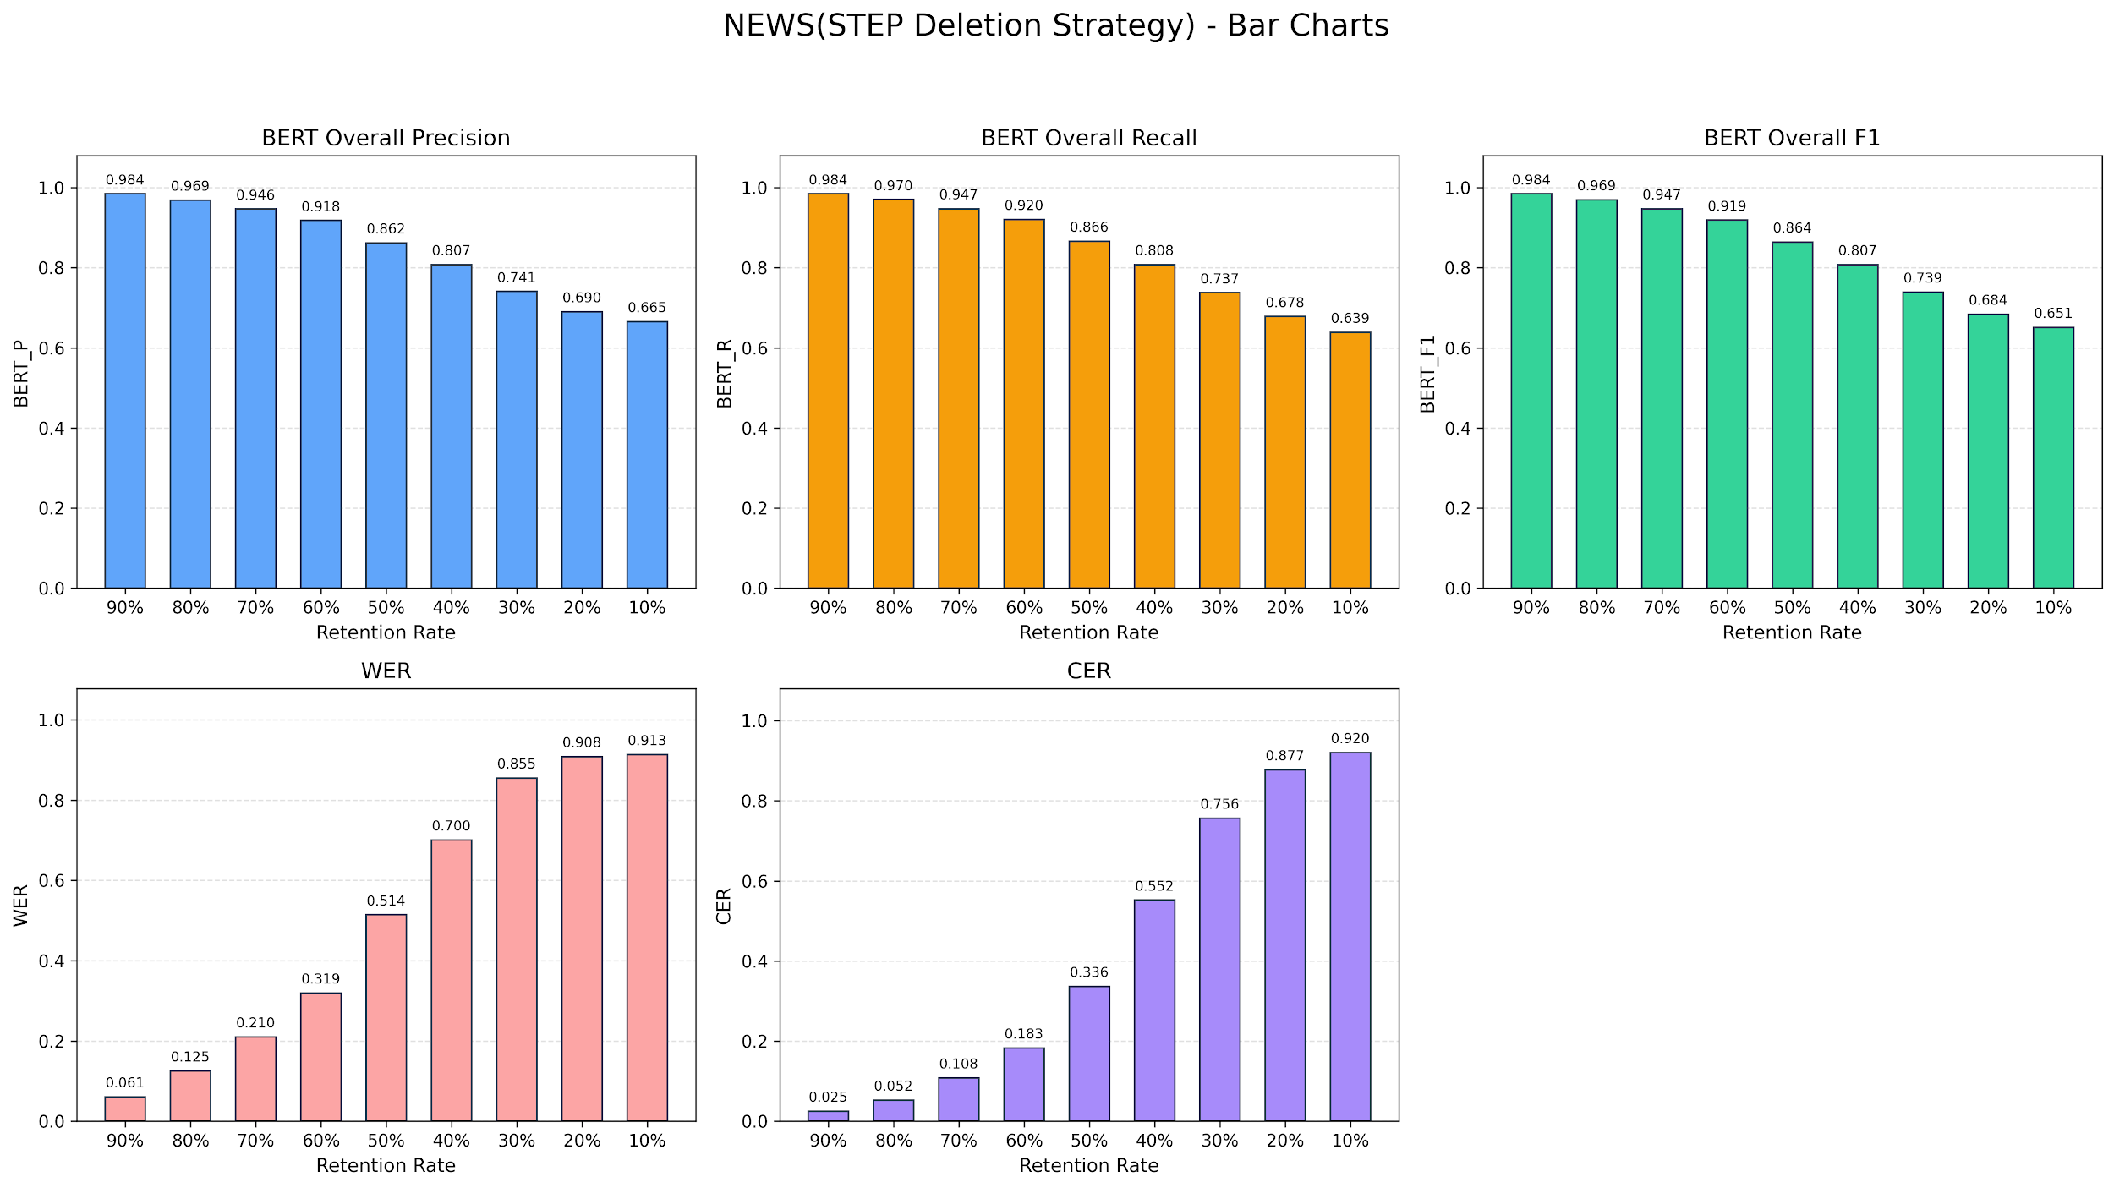

Retention | 90% | 80% | 70% | 60% | 50% | 40% | 30% | 20% | 10%
BERT_P | 0.9843 | 0.9685 | 0.9463 | 0.9176 | 0.8616 | 0.8072 | 0.7405 | 0.6901 | 0.6648
BERT_R | 0.9843 | 0.97 | 0.9472 | 0.92 | 0.8657 | 0.8076 | 0.7374 | 0.6779 | 0.6387
BERT_F1 | 0.9843 | 0.9693 | 0.9468 | 0.9188 | 0.8636 | 0.8074 | 0.7389 | 0.6839 | 0.6512
WER | 0.0607 | 0.1246 | 0.21 | 0.3192 | 0.5139 | 0.7005 | 0.8547 | 0.908 | 0.9132
CER | 0.0251 | 0.0523 | 0.108 | 0.183 | 0.3363 | 0.5519 | 0.7563 | 0.8772 | 0.9202

Word Frequency RESULT
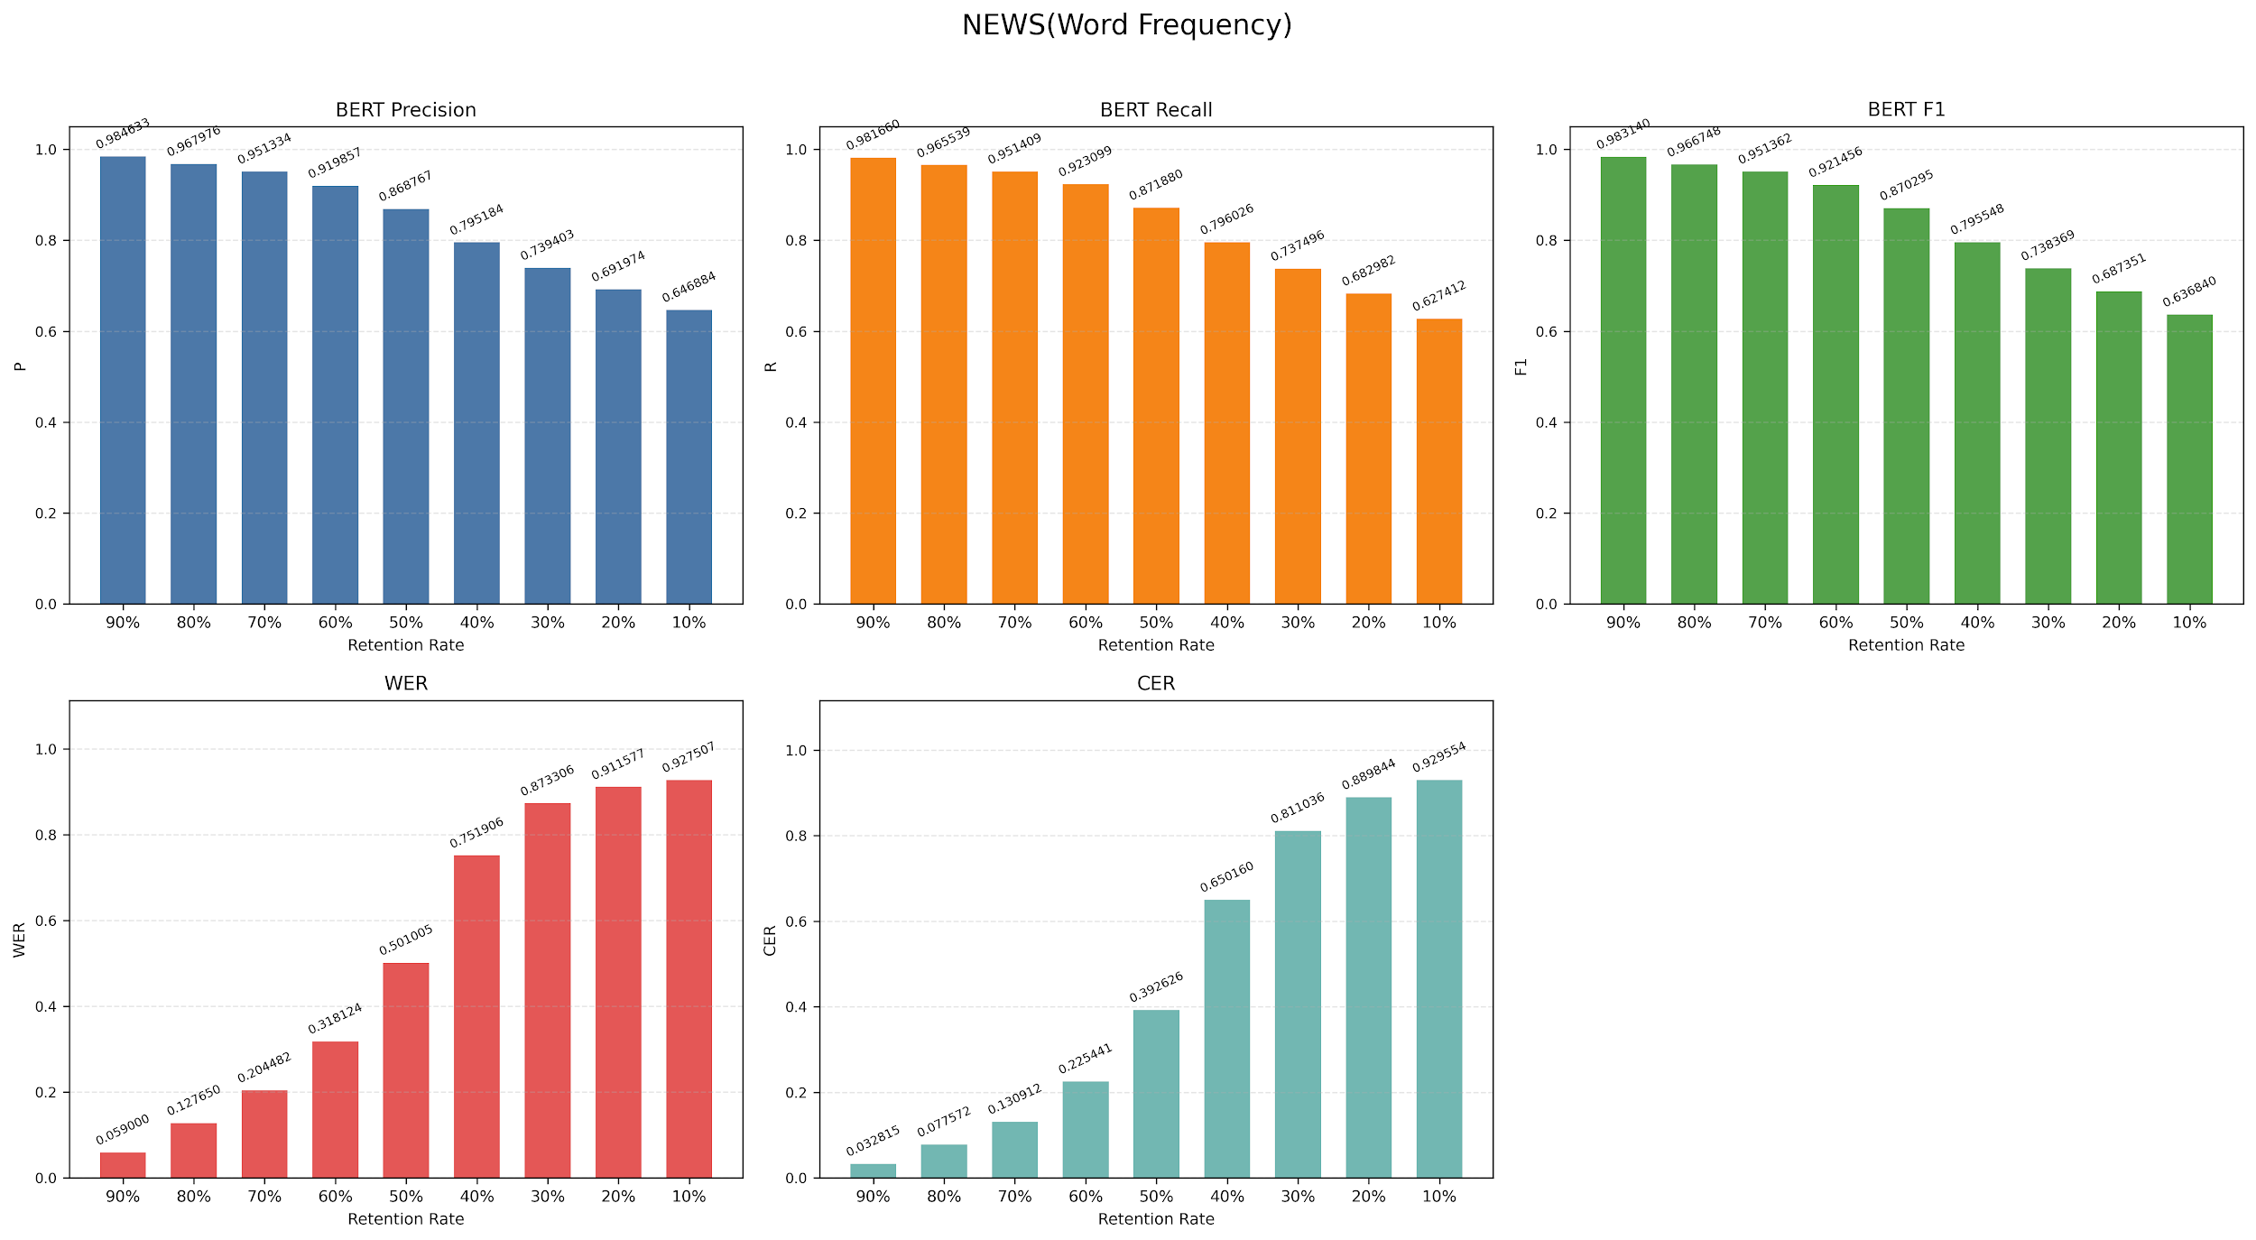

Metric | 90% | 80% | 70% | 60% | 50% | 40% | 30% | 20% | 10%
P | 0.984633 | 0.967976 | 0.951334 | 0.919857 | 0.868767 | 0.795184 | 0.739403 | 0.691974 | 0.646884
R | 0.98166 | 0.965539 | 0.951409 | 0.923099 | 0.87188 | 0.796026 | 0.737496 | 0.682982 | 0.627412
F1 | 0.98314 | 0.966748 | 0.951362 | 0.921456 | 0.870295 | 0.795548 | 0.738369 | 0.68735 | 0.63684
WER | 0.059 | 0.12765 | 0.204482 | 0.318124 | 0.501005 | 0.751906 | 0.873306 | 0.911577 | 0.927507
CER | 0.032815 | 0.077572 | 0.130912 | 0.225441 | 0.392626 | 0.65016 | 0.811036 | 0.889844 | 0.929554

Word Length RESULT
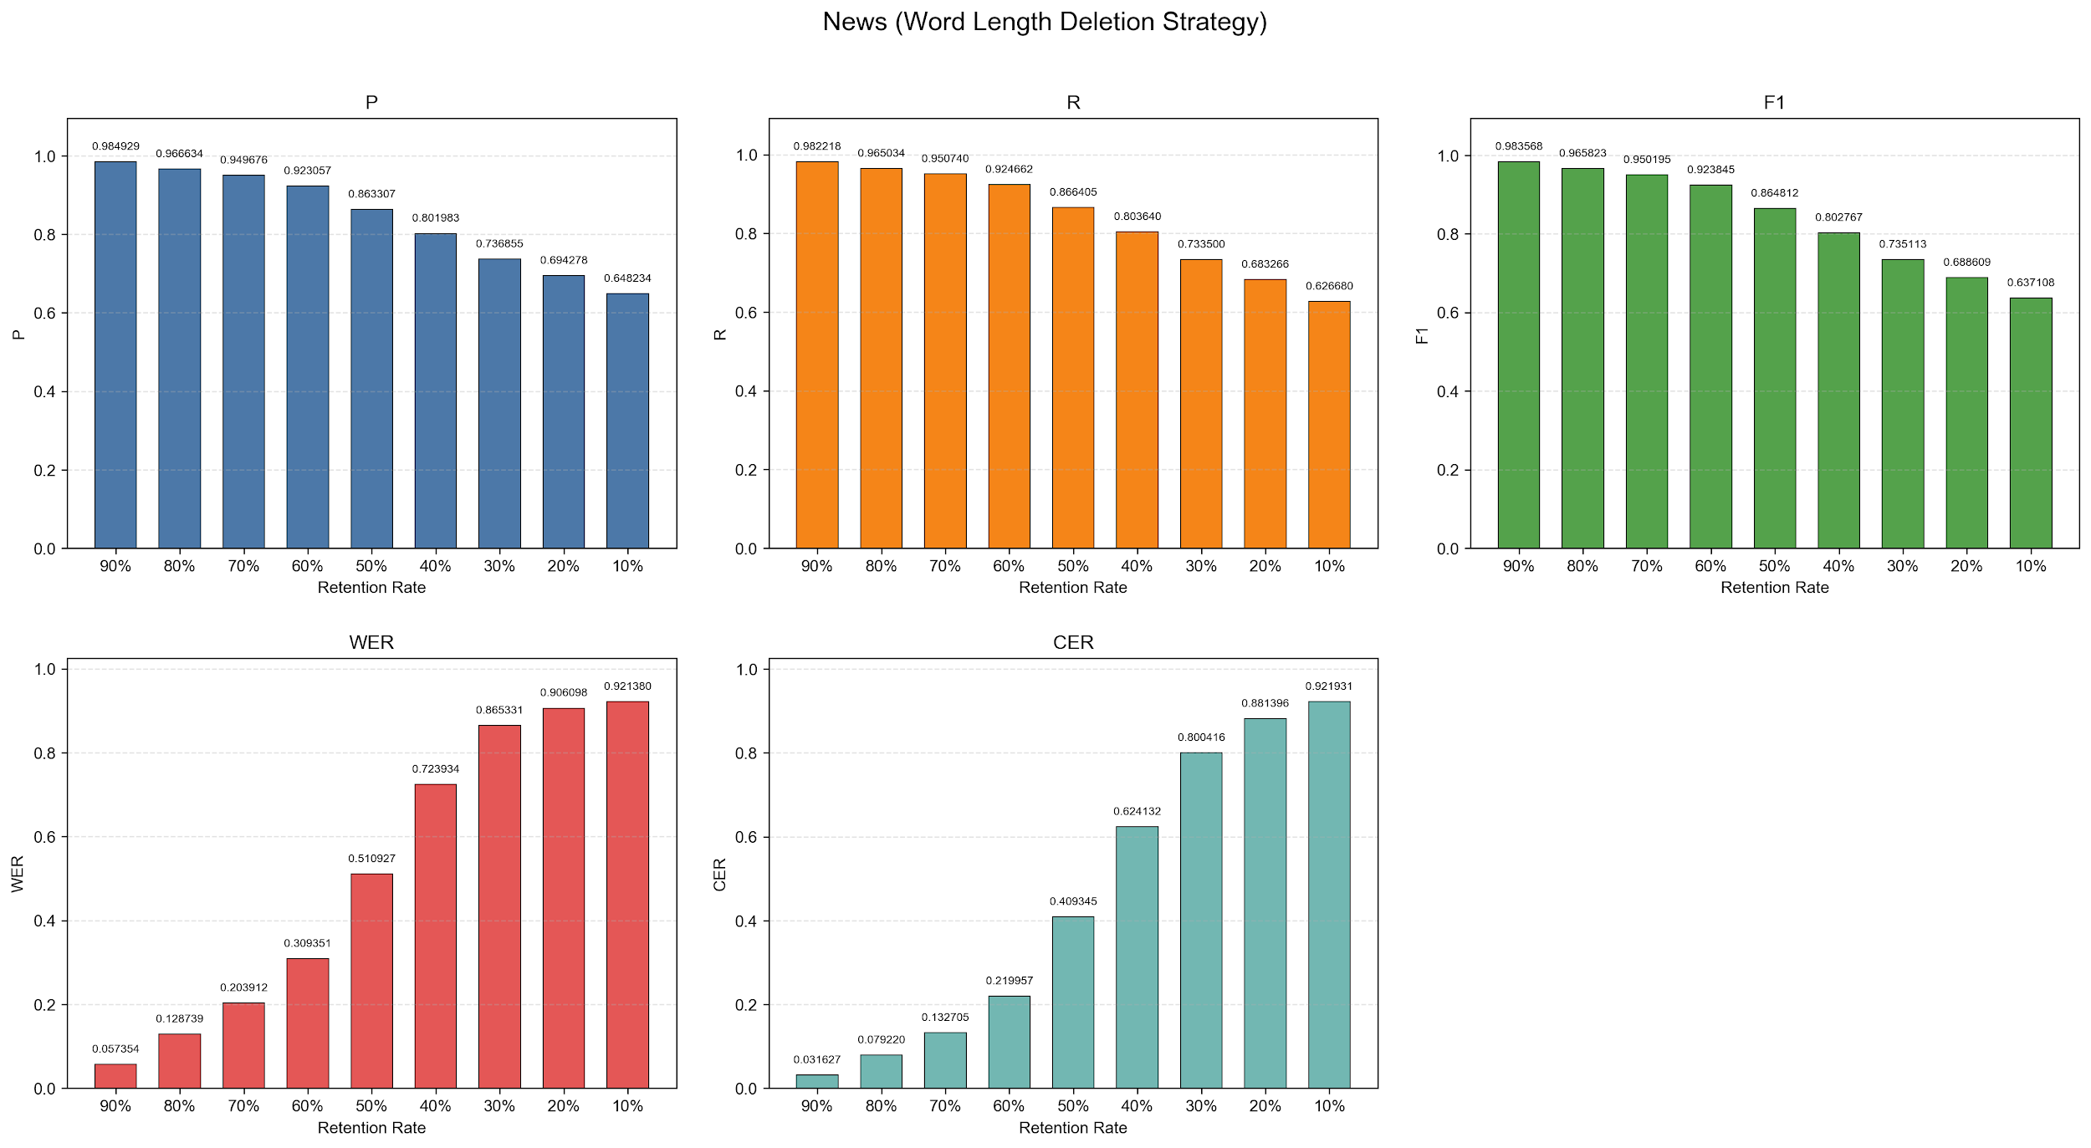

Metric | 90% | 80% | 70% | 60% | 50% | 40% | 30% | 20% | 10%
P | 0.984929 | 0.966634 | 0.949676 | 0.923057 | 0.863307 | 0.801983 | 0.736855 | 0.694278 | 0.648234
R | 0.982218 | 0.965034 | 0.95074 | 0.924662 | 0.866405 | 0.80364 | 0.7335 | 0.683266 | 0.62668
F1 | 0.983568 | 0.965823 | 0.950195 | 0.923845 | 0.864812 | 0.802767 | 0.735113 | 0.688609 | 0.637108
WER | 0.057354 | 0.128739 | 0.203912 | 0.309351 | 0.510927 | 0.723934 | 0.865331 | 0.906098 | 0.92138
CER | 0.031627 | 0.07922 | 0.132705 | 0.219957 | 0.409345 | 0.624132 | 0.800416 | 0.881396 | 0.921931

Optimization Without Polish b_i
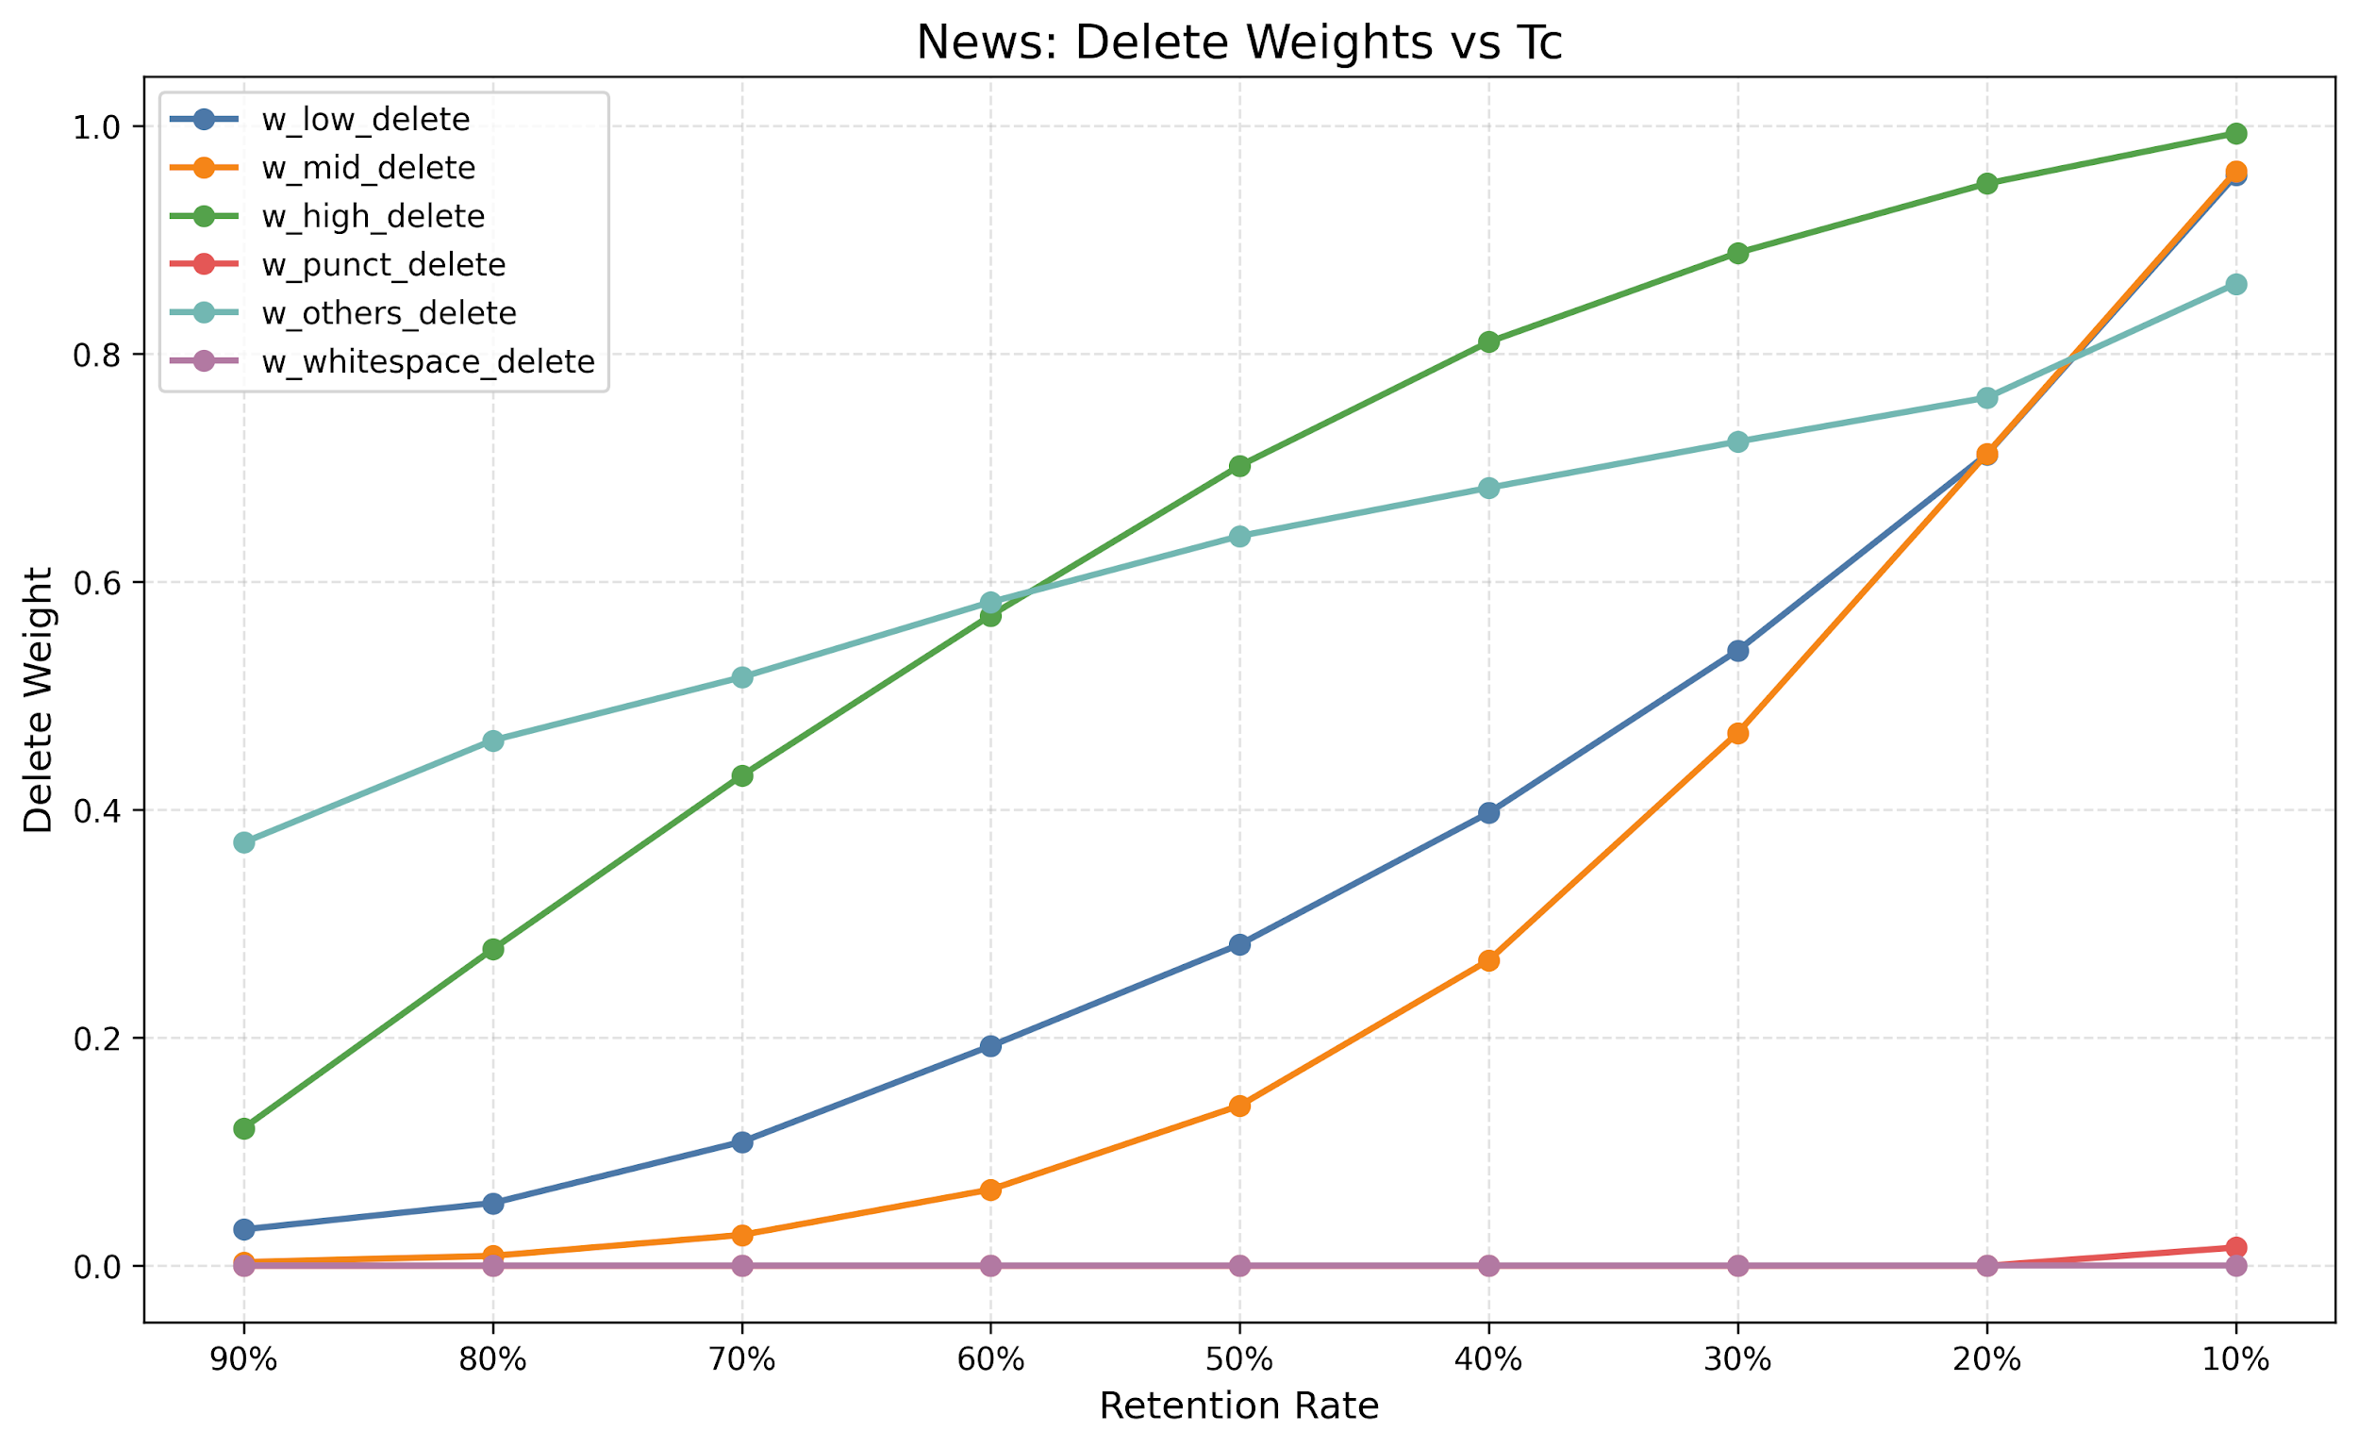
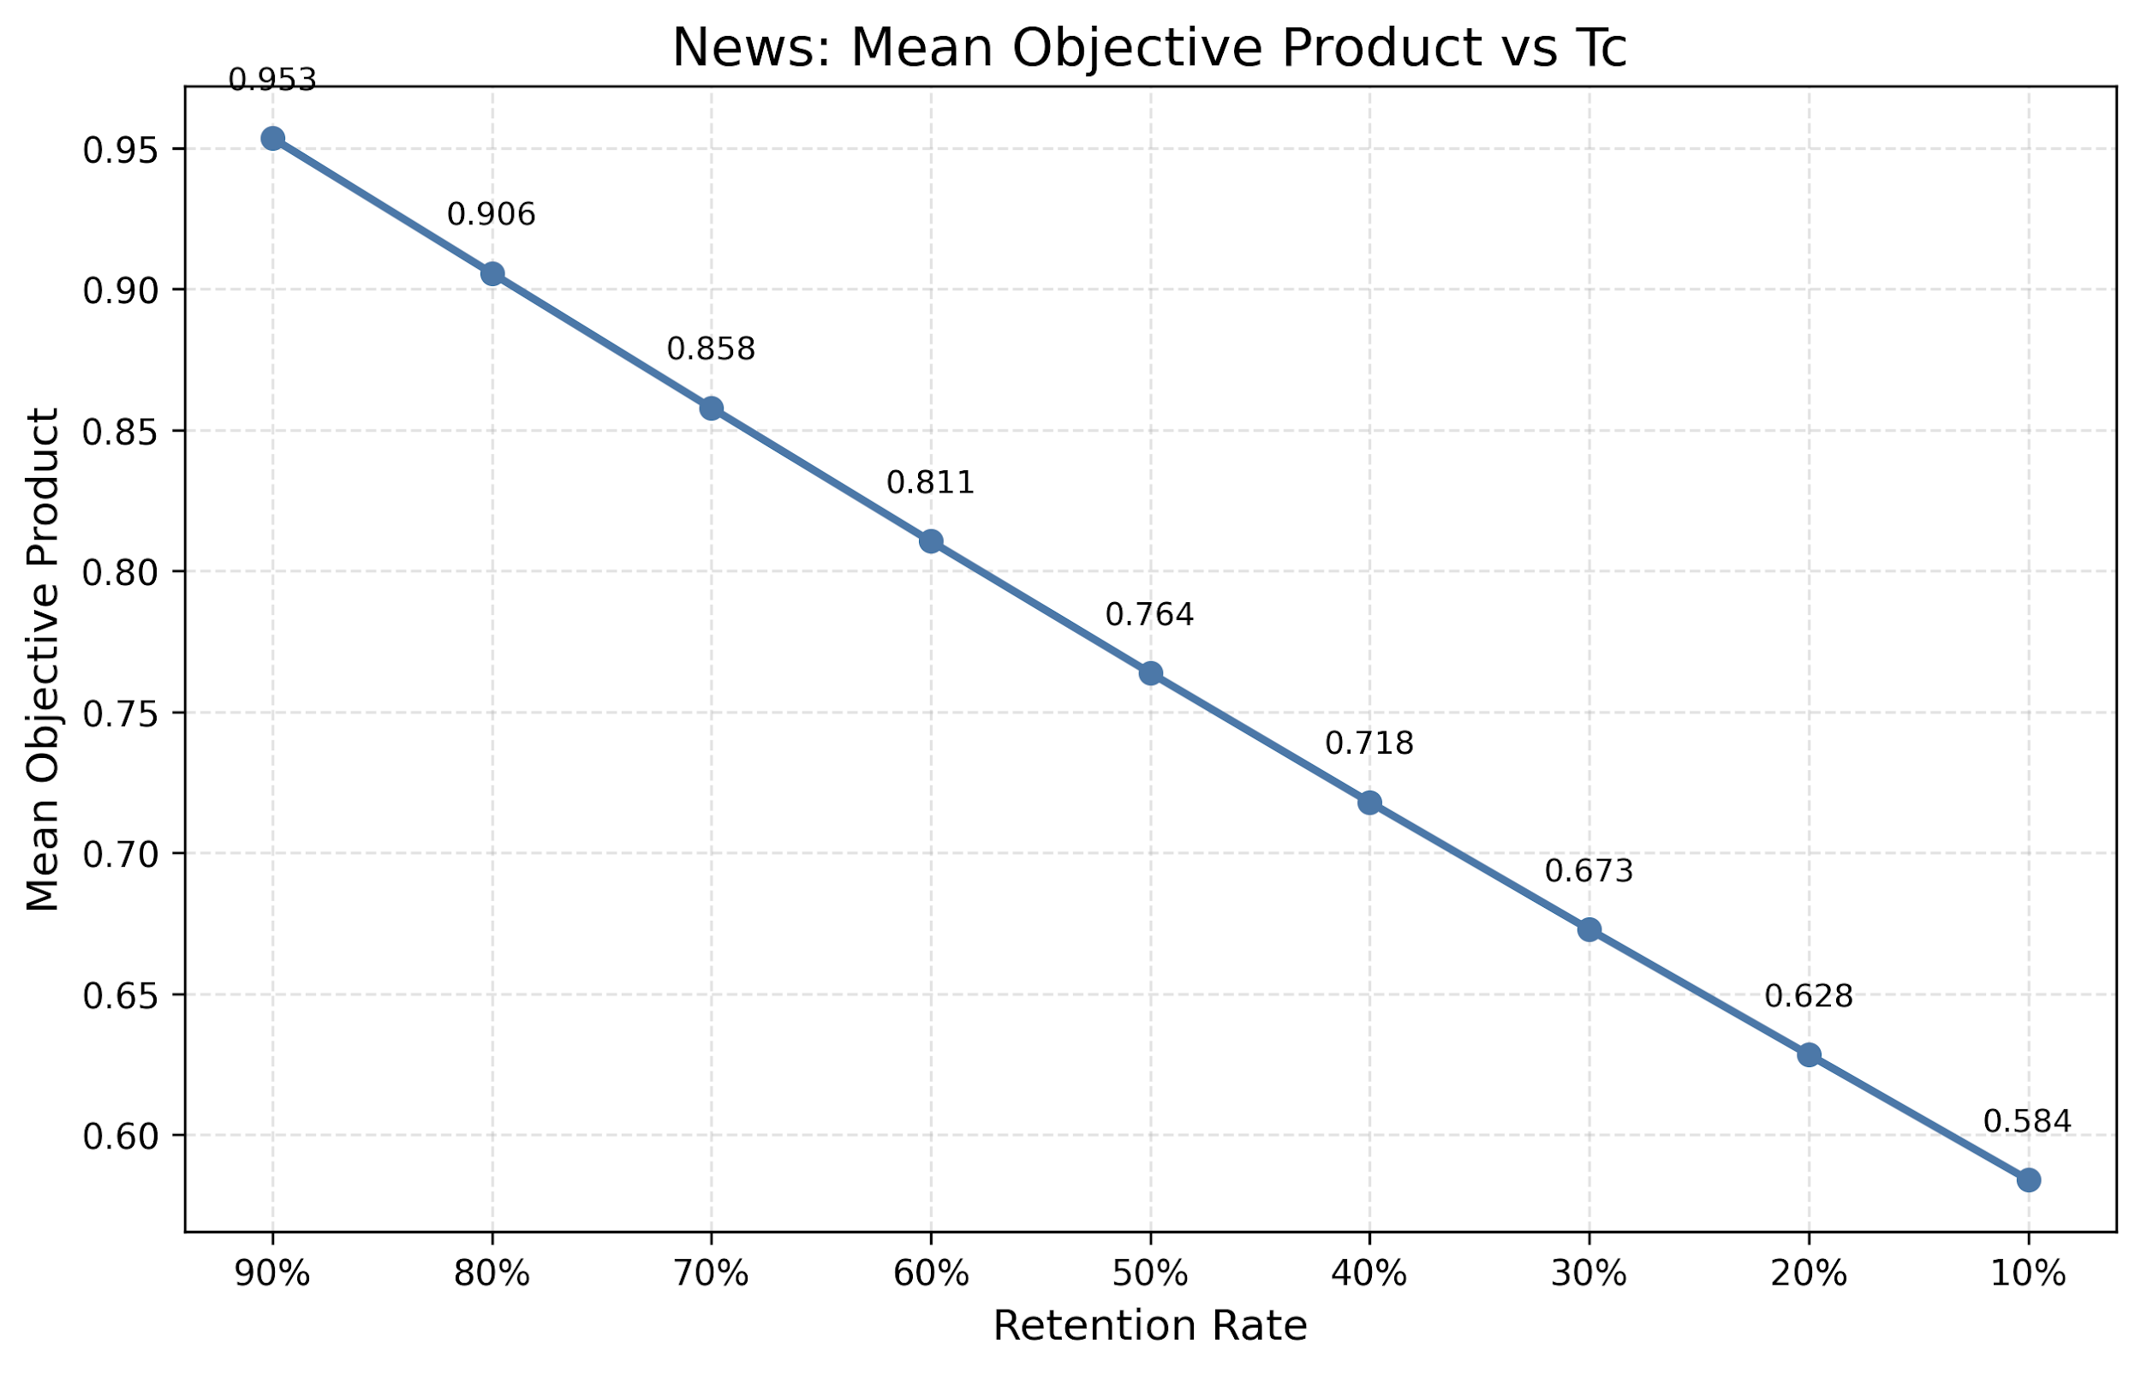
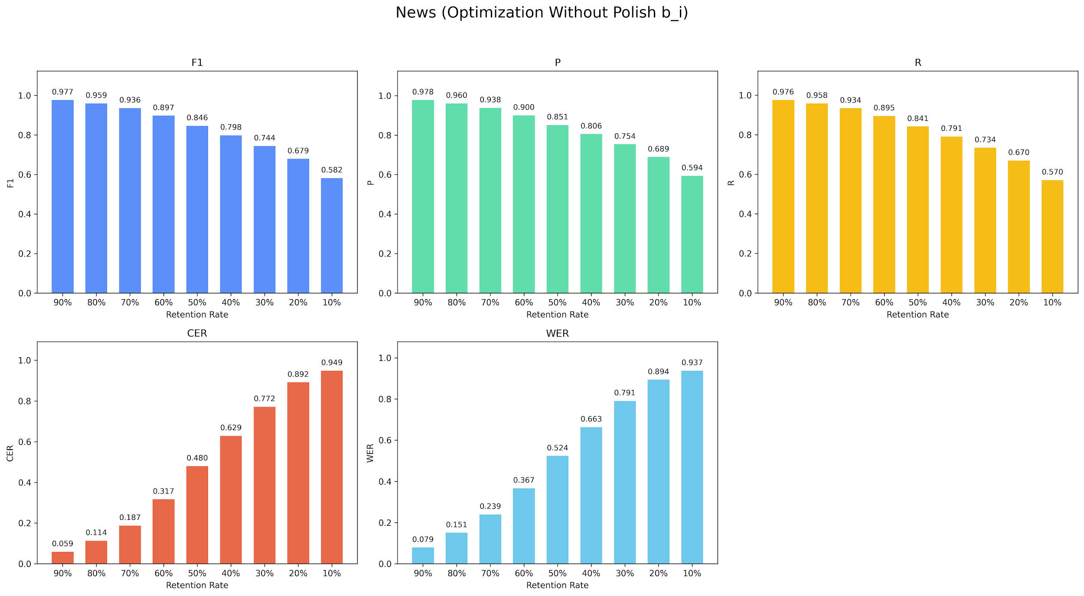

Retention Rate | 90% | 80% | 70% | 60% | 50% | 40% | 30% | 20% | 10%
BERT_P | 0.9779 | 0.9604 | 0.938 | 0.9003 | 0.8509 | 0.8055 | 0.7535 | 0.6891 | 0.5936
BERT_R | 0.9756 | 0.9577 | 0.9339 | 0.8946 | 0.8412 | 0.7911 | 0.7341 | 0.6697 | 0.5704
BERT_F1 | 0.9767 | 0.959 | 0.936 | 0.8974 | 0.846 | 0.7982 | 0.7436 | 0.6792 | 0.5817
WER | 0.0793 | 0.1506 | 0.2392 | 0.3665 | 0.5237 | 0.6634 | 0.7906 | 0.8937 | 0.937
CER | 0.0588 | 0.1135 | 0.1875 | 0.317 | 0.4802 | 0.629 | 0.7716 | 0.8919 | 0.9486

Optimization With Polish b_i RE
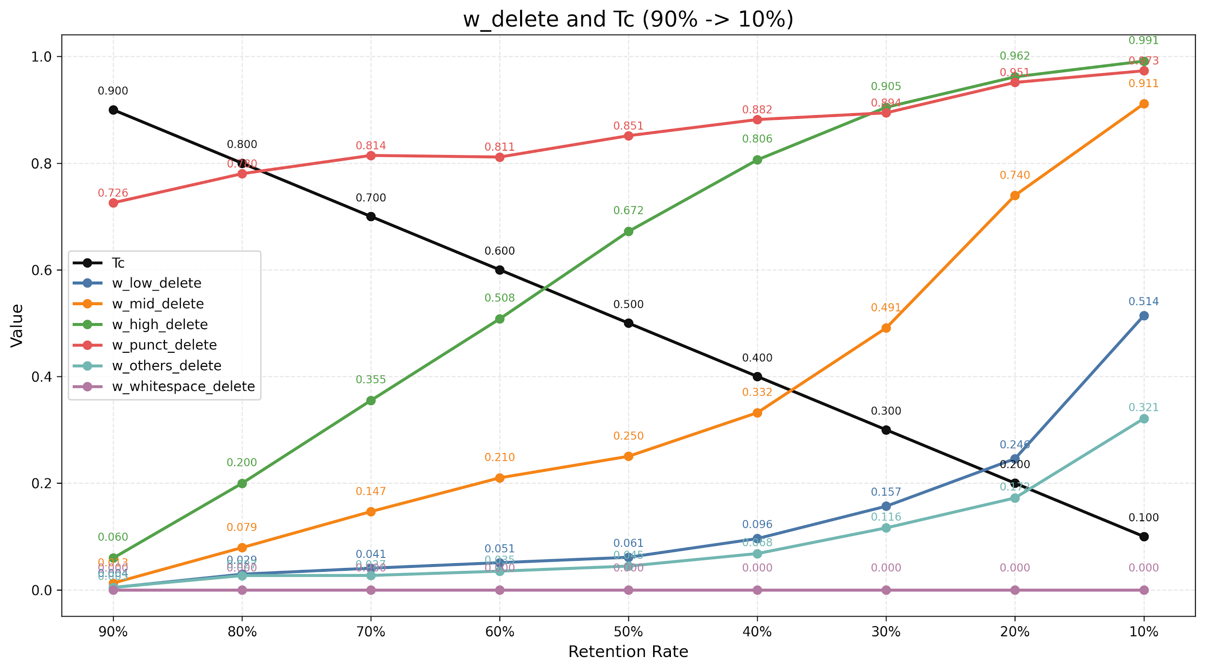
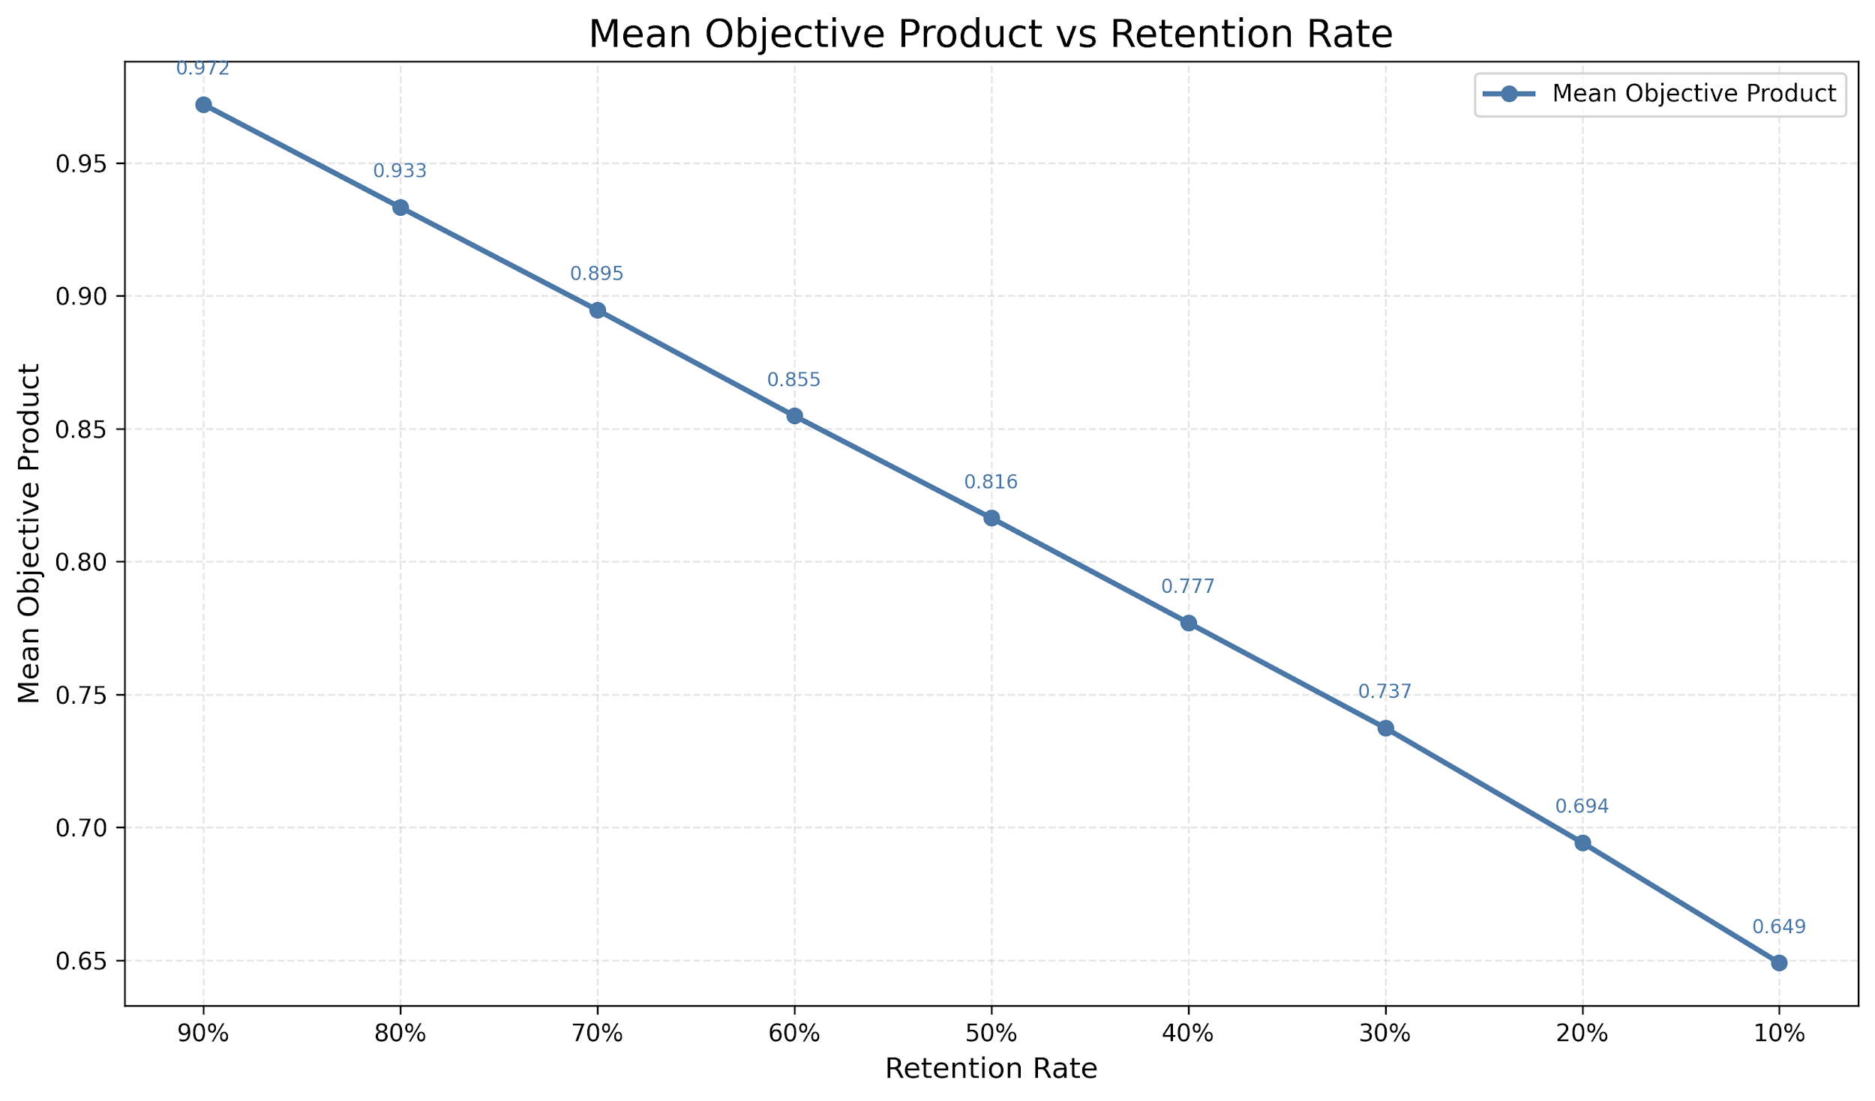
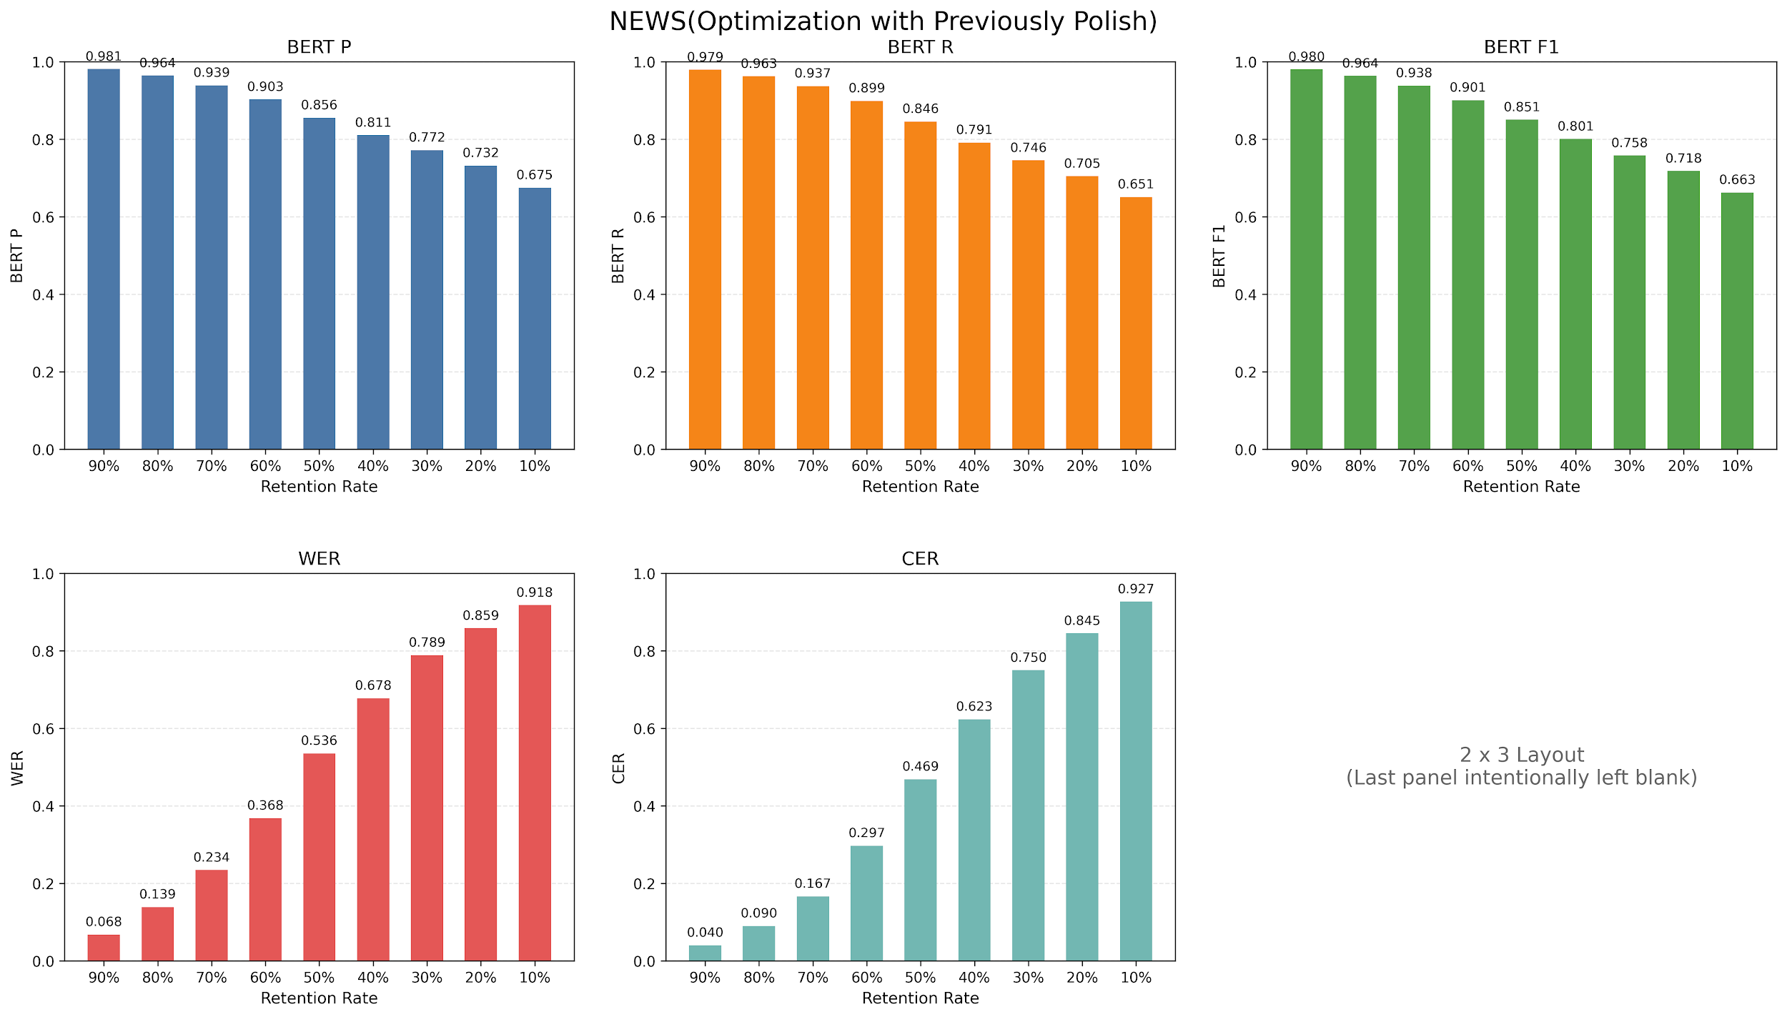

Retention | 90% | 80% | 70% | 60% | 50% | 40% | 30% | 20% | 10%
BERT_P | 0.9812 | 0.9644 | 0.9392 | 0.9031 | 0.8557 | 0.8107 | 0.7718 | 0.7321 | 0.6748
BERT_R | 0.9794 | 0.9627 | 0.9372 | 0.8989 | 0.8458 | 0.7913 | 0.7455 | 0.7048 | 0.6511
BERT_F1 | 0.9803 | 0.9635 | 0.9382 | 0.901 | 0.8507 | 0.8007 | 0.7583 | 0.7181 | 0.6626
WER | 0.0677 | 0.1392 | 0.2345 | 0.3684 | 0.5355 | 0.6777 | 0.7886 | 0.8587 | 0.918
CER | 0.0404 | 0.0901 | 0.1665 | 0.2974 | 0.469 | 0.6233 | 0.7502 | 0.8451 | 0.9271

Summary
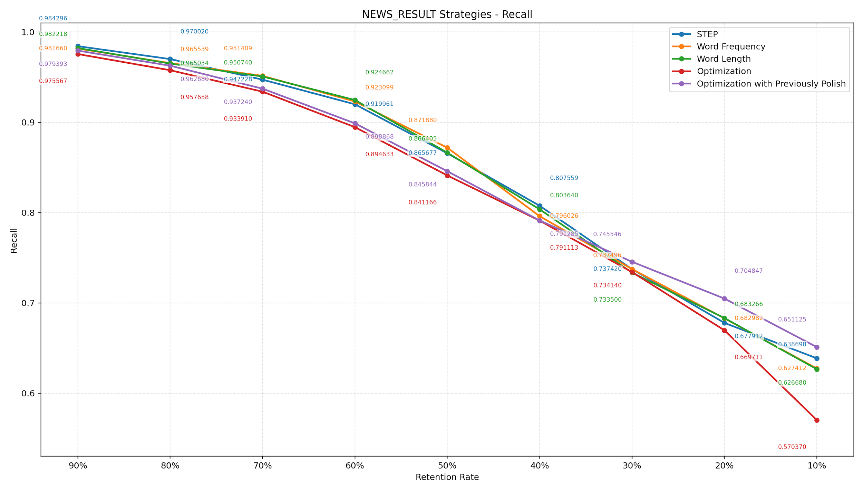
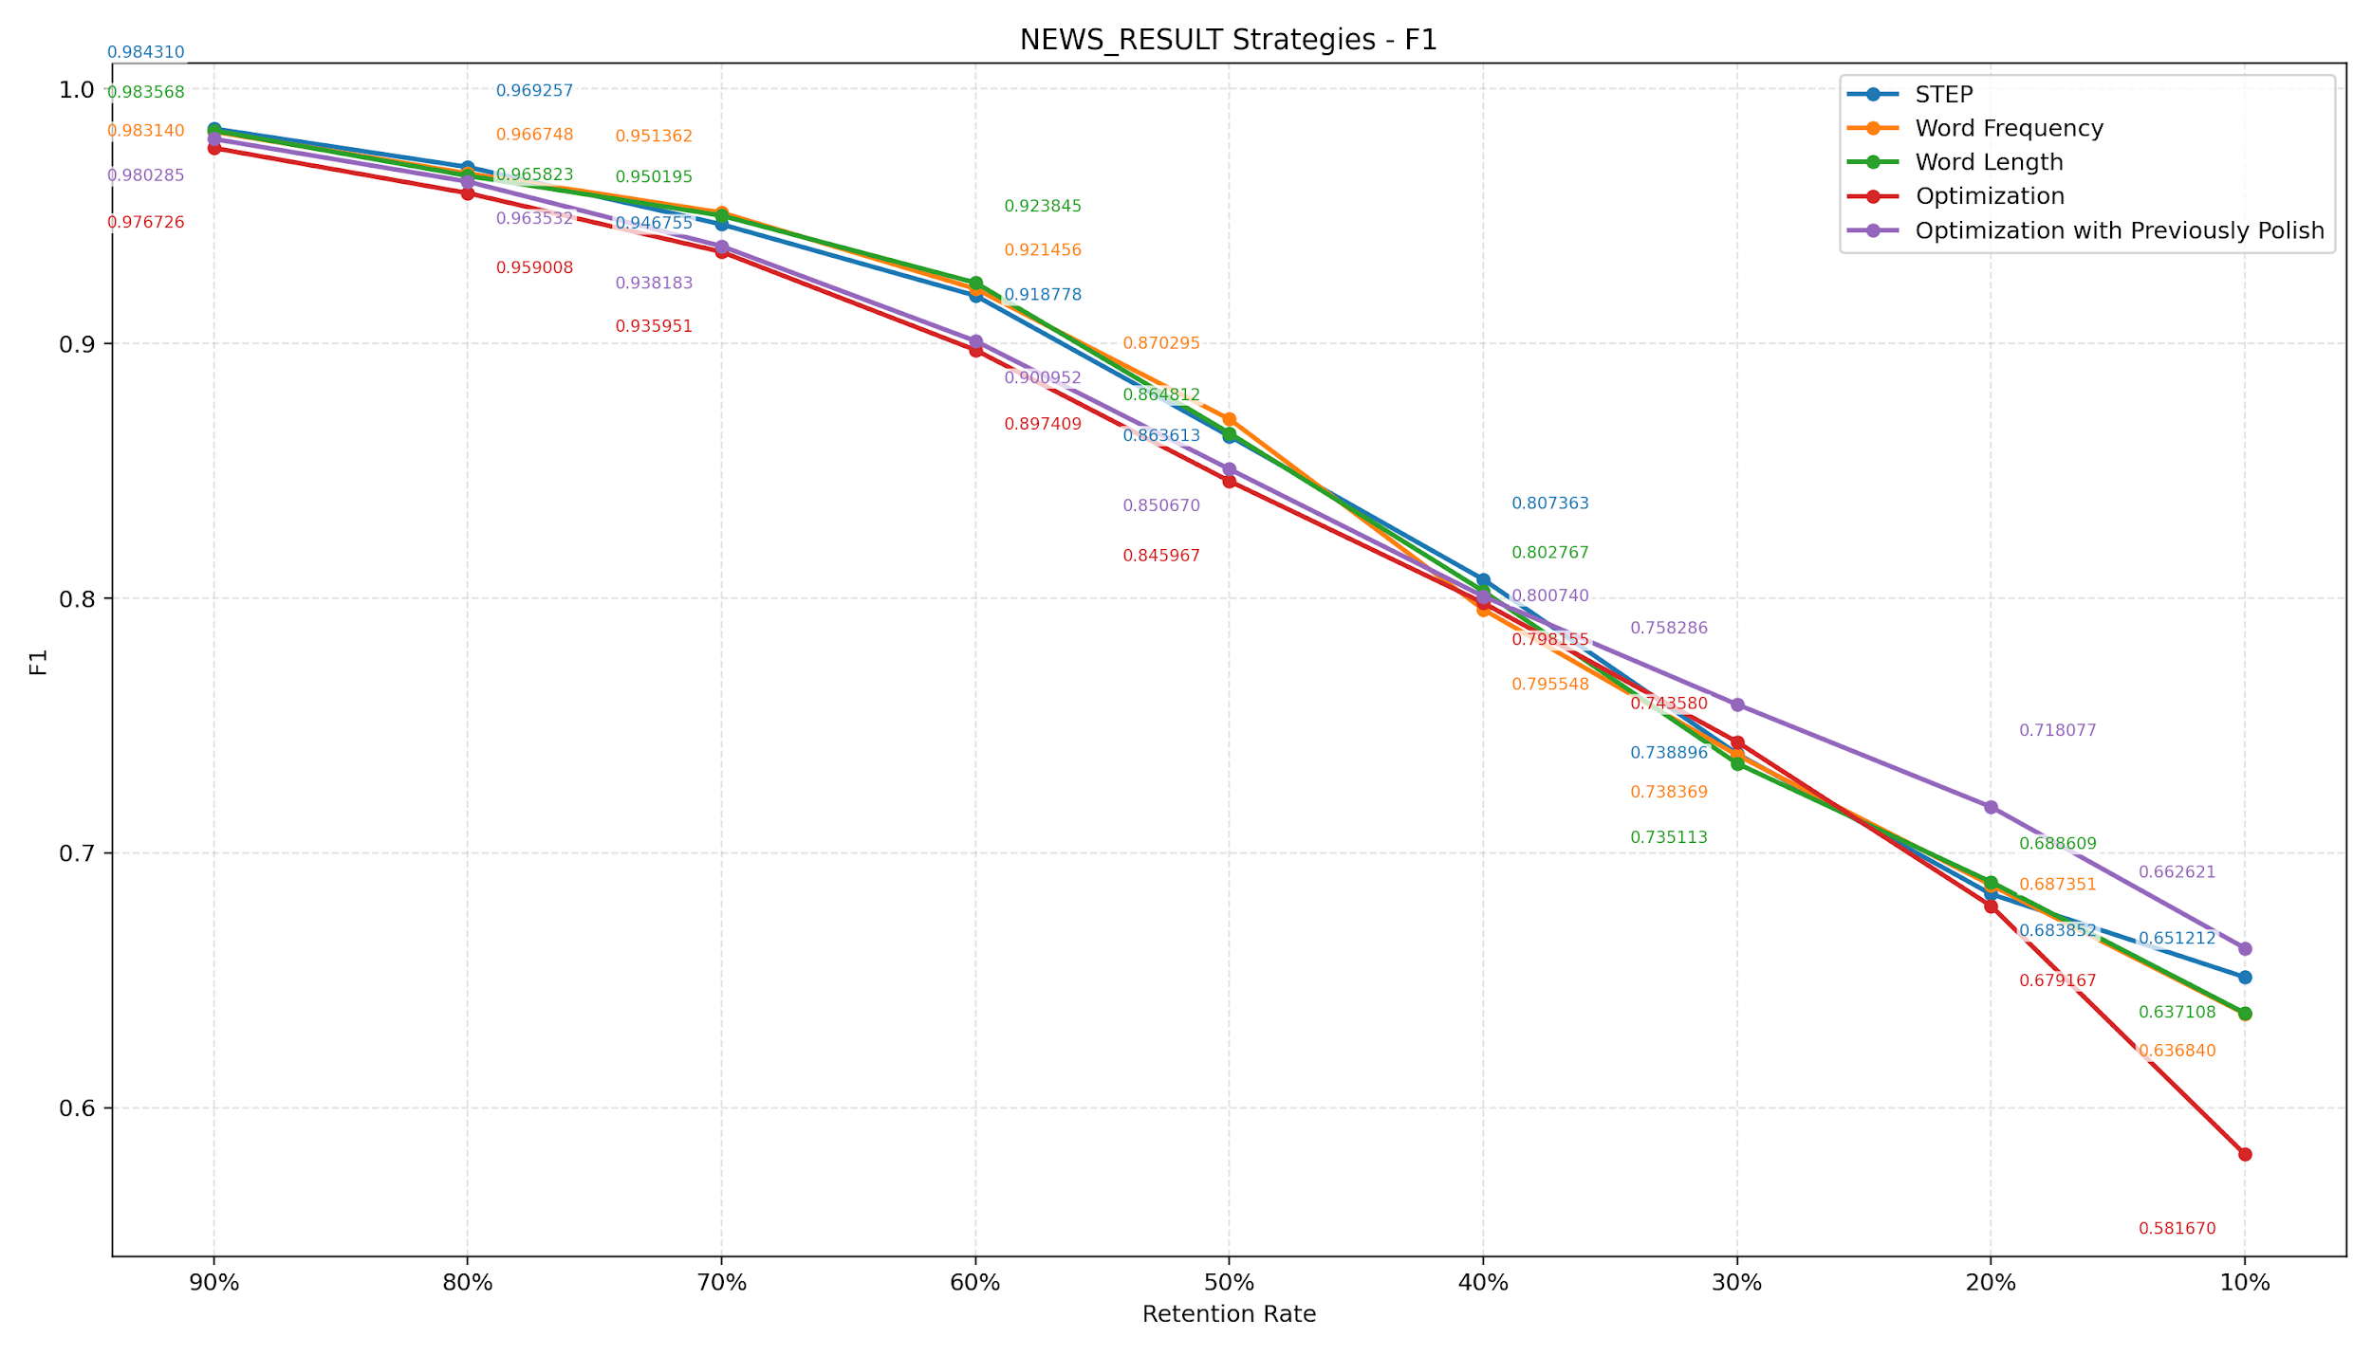
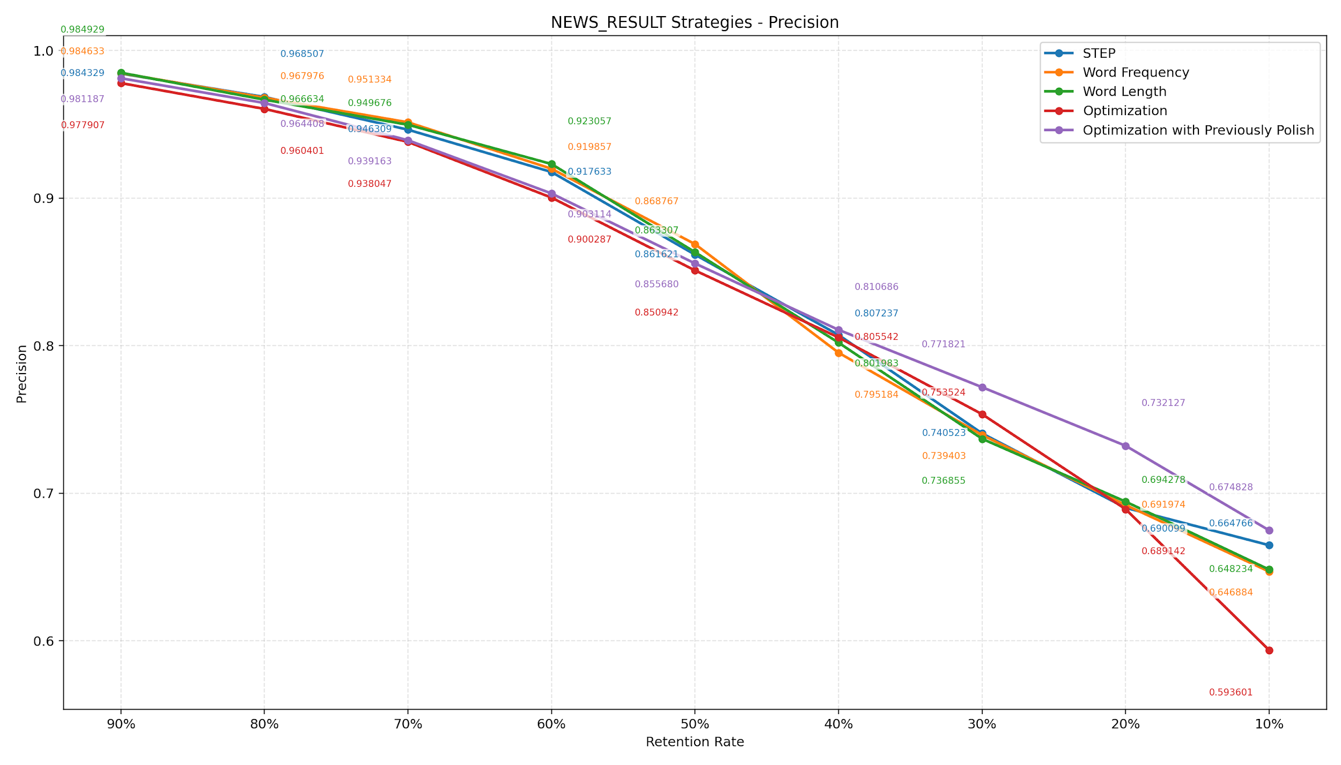

Retention | STEP | Word Frequency | Word Length | Optimization | Optimization with Previously Polish | Best Performance (F1)
90% | 0.9843 | 0.9831 | 0.9836 | 0.9767 | 0.9803 | 0.9843 (STEP)
80% | 0.9693 | 0.9667 | 0.9658 | 0.959 | 0.9635 | 0.9693 (STEP)
70% | 0.9468 | 0.9514 | 0.9502 | 0.936 | 0.9382 | 0.9514 (Word Frequency)
60% | 0.9188 | 0.9215 | 0.9238 | 0.8974 | 0.901 | 0.9238 (Word Length)
50% | 0.8636 | 0.8703 | 0.8648 | 0.846 | 0.8507 | 0.8703 (Word Frequency)
40% | 0.8074 | 0.7955 | 0.8028 | 0.7982 | 0.8007 | 0.8074 (STEP)
30% | 0.7389 | 0.7384 | 0.7351 | 0.7436 | 0.7583 | 0.7583 (Opt with Prev Polish)
20% | 0.6839 | 0.6874 | 0.6886 | 0.6792 | 0.7181 | 0.7181 (Opt with Prev Polish)
10% | 0.6512 | 0.6368 | 0.6371 | 0.5817 | 0.6626 | 0.6626 (Opt with Prev Polish)

